설치ㆍ회수확인서
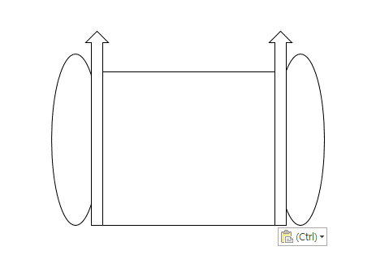
이로움 설치ㆍ회수확인서

이로움 담당자 | 김튼튼 담당자 |  | 연락처 | --
사업소명 (원발주처) | 테스트 사업소 |  | 연락처 | 010-1111-1111
수급자정보 | 수급자 | 박노인 | 연락처
 | 보호자 |  | 연락처 | 010-1111-1111
 | 주 소 | () 43214321
 | 배송요청사항 | 43214321

품 명 | 수량 | 바코드 |  |  | 비고
WS8833 [설치] (유형:설치(수도권/부산)) | 1

총 수량 | 1개
설치 체크리스트 | 제품설명완료( ), 동작설명완료( ), 제품 및 설치에 이상없음 확인( )
회수 체크리스트 | 제품손상( ), 부품분실 및 손상( ), 동작불량( ), 메트리스 재사용( Y / N )
특기사항
확인자 서명 | 년 월 일 성 명 (인)

침대 확인사항
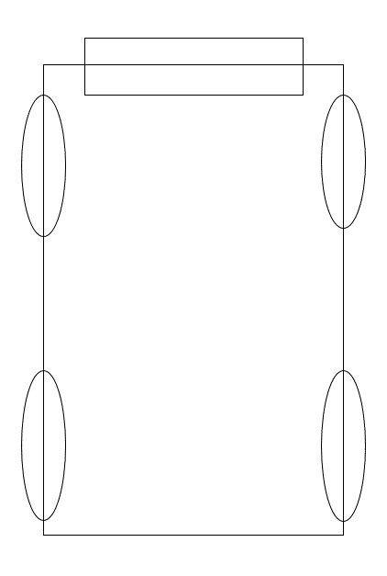

휠체어 확인사항

